门头沟案例
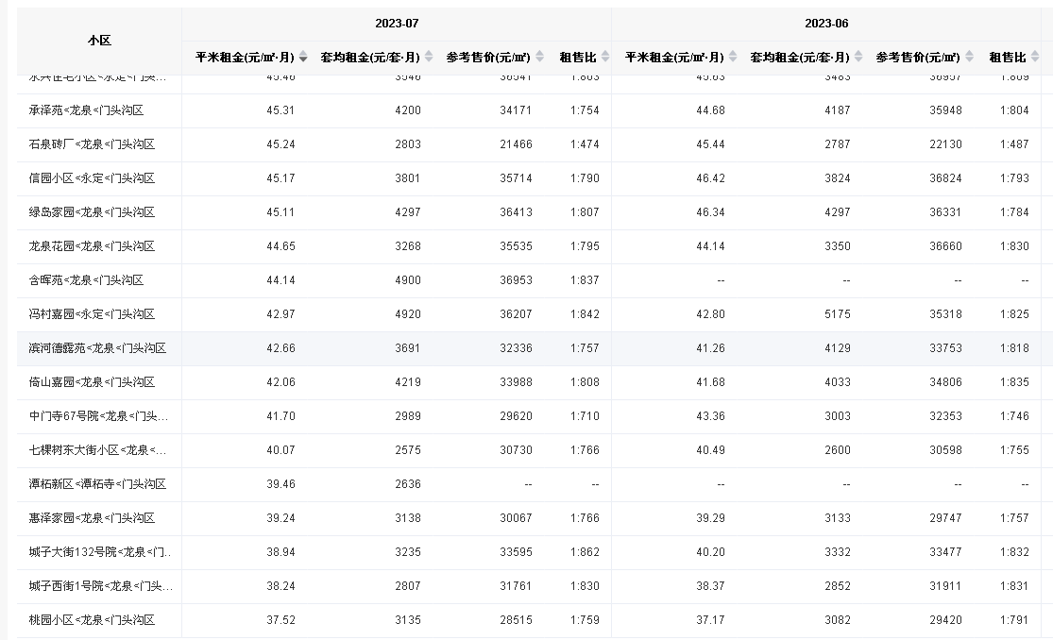

 | 竣工时间 | 物业费（元/月·平方米） | 面积 | 朝向 | 户型 | 楼层 | 总楼层 |  | 供暖费
城子西街1号院 | 2004 | 1 | 72.68 | 南北 | 两室 | 中楼层 | 6层 | 无电梯 | 2.5
城子大街132号院 | 2000 | 0.52 | 79.35 | 南北 | 两室 | 中楼层 | 6层 | 无电梯 | 2.5
惠泽家园 | 2011 | 0.55 | 68.79 | 南北 | 两室 | 中楼层 | 6层 | 无电梯 | 2.5

 | 2023-7 | 2023-6 | 2023-5 | 2023-4 | 2023-3 | 2023-2 | 2023-1 | 2022-12 | 2022-11 | 2022-10 | 2022-9 | 2022-8 | 年平均租金 | 扣物业供暖 | 税费 | 扣物业、供暖、税费
城子西街1号院 | 38.24 | 38.37 | —— | —— | —— | —— | —— | —— | —— | 42.39 | —— | —— | 39.67 | 36.17 | 0.86 | 35.31
城子大街132号院 | 38.94 | 40.2 | 42.37 | 42.21 | 40.28 | —— | —— | —— | 41.29 | 41.52 | 41.65 | 41.62 | 41.12 | 38.1 | 0.91 | 37.19
惠泽家园 | 39.24 | 39.29 | 41.41 | 40.5 | 39.8 | 40.47 | 40.93 | 42.52 | 41.59 | 40.1 | —— | —— | 40.59 | 37.54 | 0.89 | 36.65

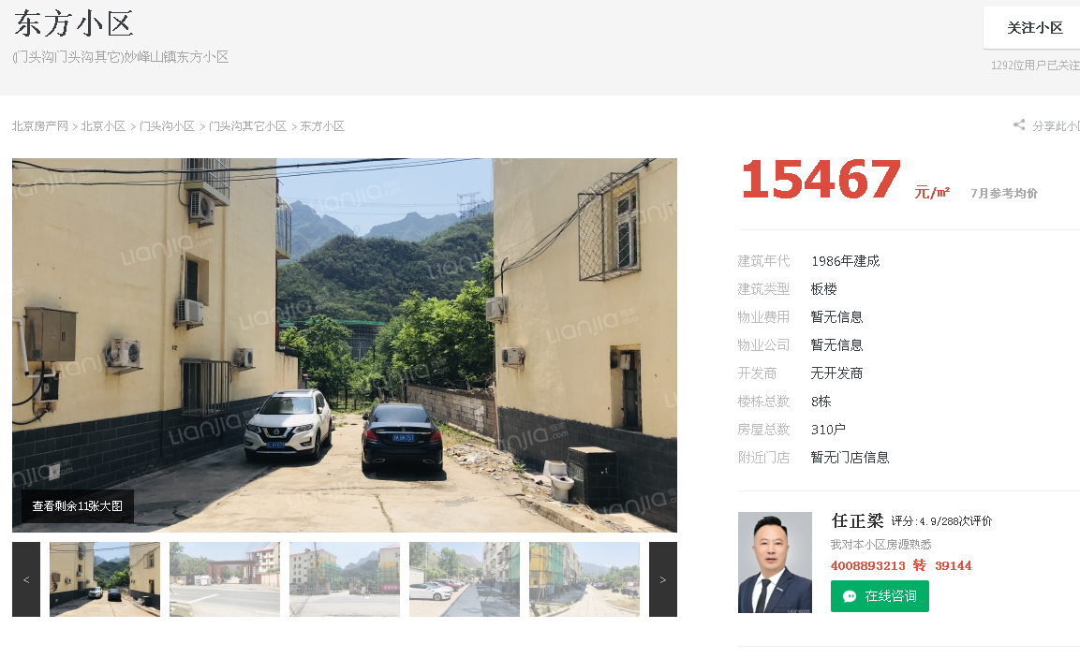
惠和新苑 | 79 | 1500 | 18.99
 | 80 | 1500 | 18.75 | 17.4
 | 83 | 1200 | 14.46

 | 面积 | 租金水平 | 物业费 | 供暖费 |  | 税费 | 净租金 | 朝向 | 居室 | 楼层
惠和新苑标准房 | 79 | 17.4 | 1.45 | 0 | 15.95 | 0.38 | 15.57 | 南北 | 两居室 | 中楼层

门头沟东方小区标准房 | 53.3 | 18.76 | 1.1 | 2.5 | 15.16 | 0.36 | 14.8 | 南北 | 两居室 | 中楼层

房山
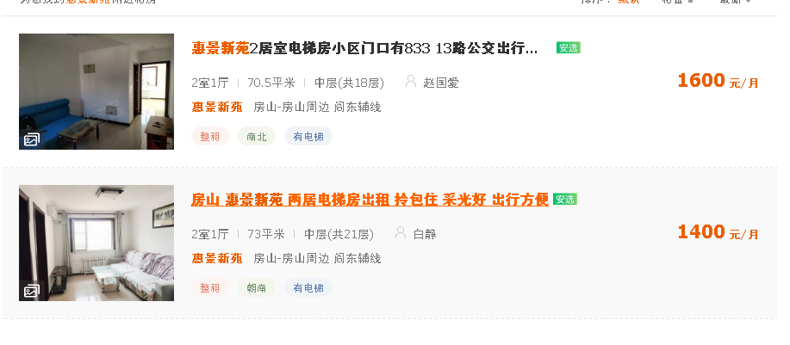
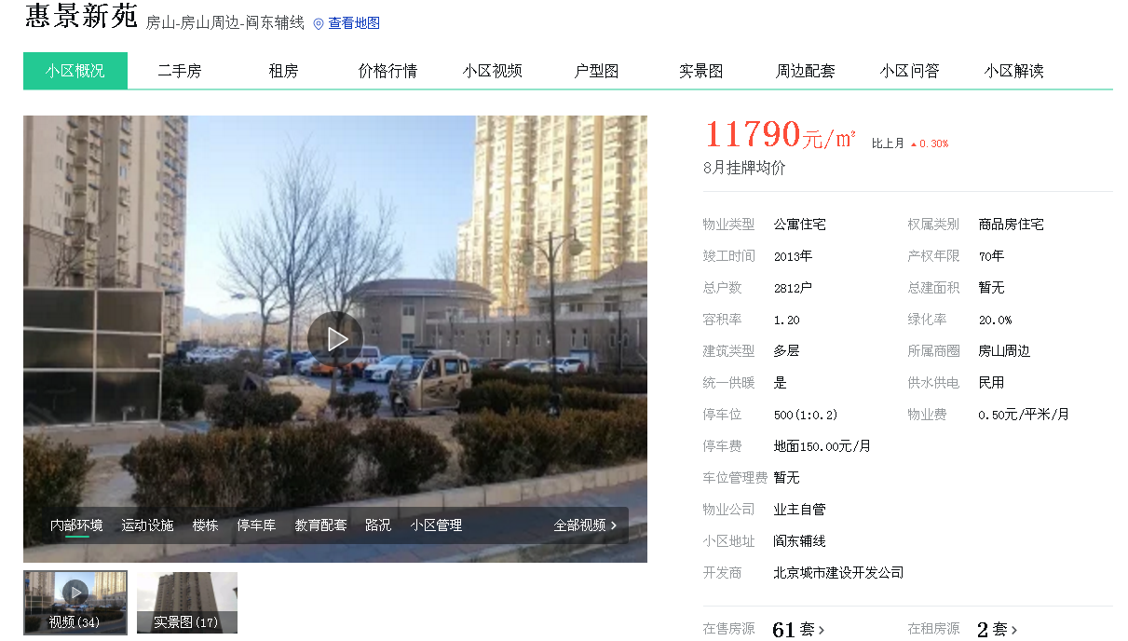

 | 建筑面积 | 租金水平 | 物业费 | 供暖费 |  | 税费 | 净租金 | 朝向 | 居室 | 楼层
 | 70.5 | 21.56
 | 73 | 18.22
惠景新苑标准房 | 73 | 19.89 | 0.5 | 0 | 19.39 | 0.46 | 18.93 | 南北 | 两居室 | 中层

Sheet1
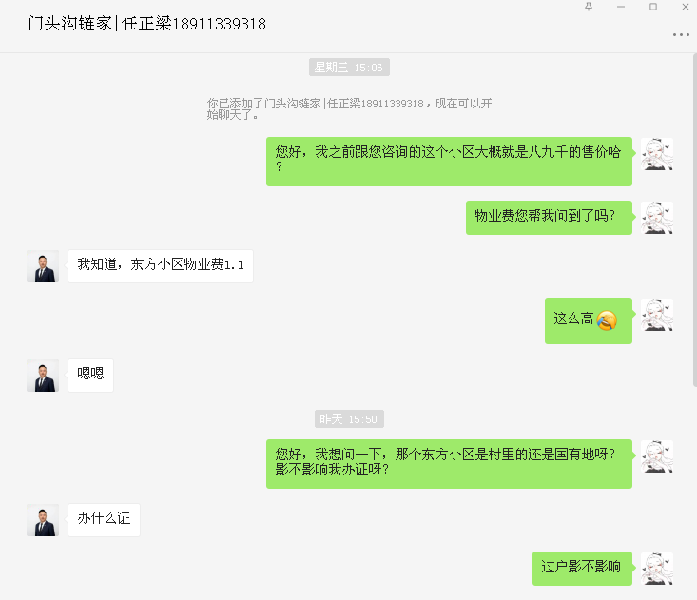

与中介电话沟通，小区不通天然气，用煤气罐

